상품제안서
로켓 젤펜 노크식 볼펜 | 상품코드: F17928

 |  |  |  |  |  |  | 02-412-0044 | www.easy1.co.kr
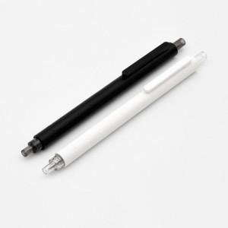 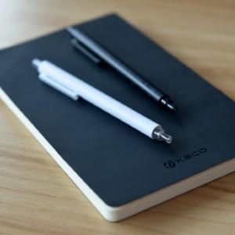

【상세/제작정보】 | 기본포장형태 - 100개씩 지퍼백 포장 개별 OPP포장 유료옵션 + 150원 추가

【인쇄/포장옵션】 | 실크 / OPP(비닐)

【공급단가】 | 수량 | 300~ | 500~ | 1,000~ | 3,000~ | 5,000~
*VAT별도 | 단가 | 1,780원 | 1,710원 | 1,650원 | 1,590원 | 1,520원

【상품 URL】 | http://www.easy1.co.kr/src/goods_detail.php?gdno=17928

